Hoja1
2023-07-03 13:08:03

LA PAZ 28 - HAEDO 4460-2005
BUENOS AIRES luquearti@gmail.com
____________________________________________________________________________________
"PORTACANDADOS”
“Hº CHAROLADO”
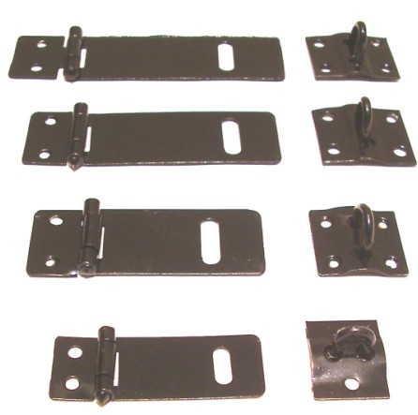

COD. | DESCRIPCION | PRECIO
PI-2501 | Portacandado 1 ½” 38mm. Hº Charolado | 67.64
PI-2502 | Portacandado 2 ” 51mm. Hº Charolado | 96.79
PI-2503 | Portacandado 2 1/2” 63mm. Hº Charolado | 128.86
PI-2504 | Portacandado 3 ” 76mm. Hº Charolado | 132.67
PI-2505 | Portacandado 3 1/2” 89mm. Hº Charolado | 173.87
PI-2506 | Portacandado 4” 101mm. Hº Charolado | 198.81
PI-2507 | Portacandado 5” 101mm. Hº Charolado | 238.08
PI-2508 | Portacandado 6” 101mm. Hº Charolado | 283.50

T

